Kreditrechner Kauf
Gemeinde Fridolfing

Projekt Generationenwohnen Fridolfing
Darstellung der Kaufpreis, Mietkaufpreise und Mietpreise der Häuser 1 bis 3
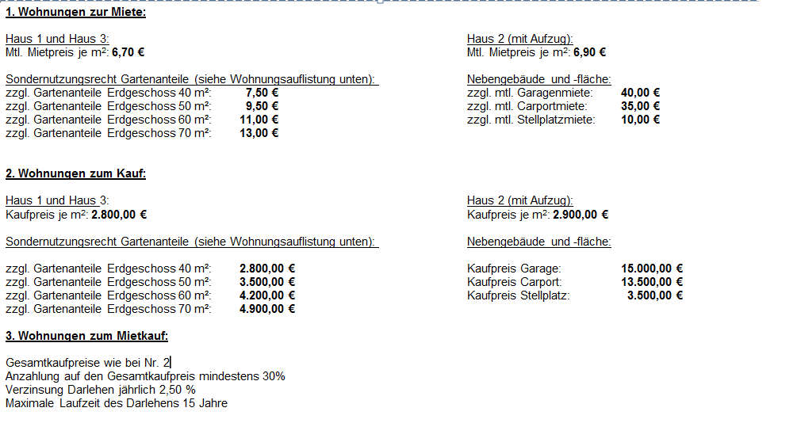

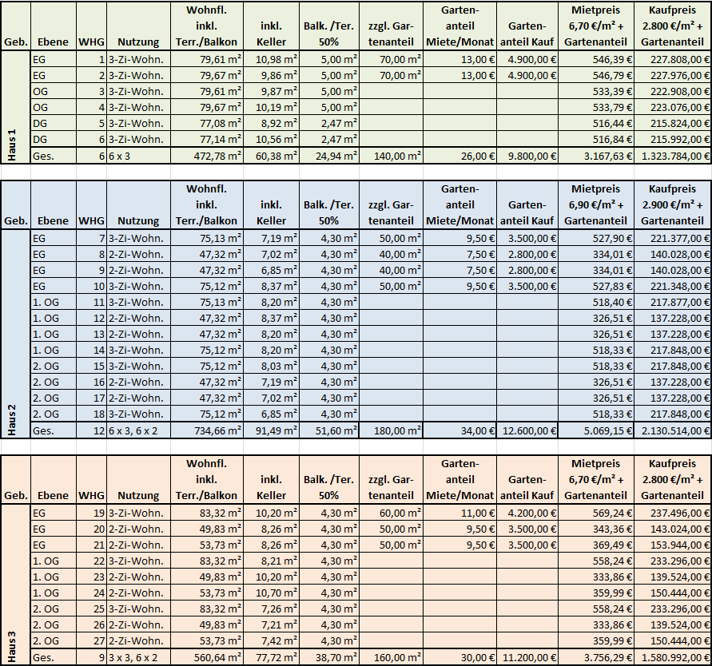
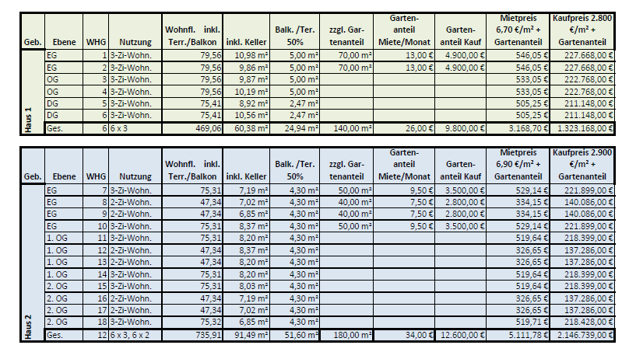

Tabelle 1: Beispielrechnung Wohnungskauf

Wohnungsgröße: |  | 49.83 | m² | KfW 55 Standard
Wohnungskaufpreis: |  | 2,800.00 € | €/m²

Kaufpreis Wohnung: |  | 139,524.00 €
Gartenanteil Kauf: |  | - €
Kaufpreis Garage: |  | - €
Kaufpreis Carport: |  | - €
Kaufpreis Stellplatz: |  | - €
Gesamtkaufpreis: |  | 139,524.00 €
zzgl. Nebenkosten ( Infomation mit Vorbehalt - vom Käufer zu tragen):
zzgl. Grunderwerbssteuer |  | 4,883.34 € | 3.50% | vom Gesamtkaufpreis
zzgl. Notarkosten |  | 1,255.72 € | 0.90% | vom Gesamtkaufpreis
zzgl. Grundbuchamt |  | 523.22 € | 0.375% | vom Gesamtkaufpreis
zzgl. Grundschuldkosten |  |  | 0.375% | vom Gesamtkaufpreis falls erforderlich
Gesamtkosten Erwerb: |  | 146,186.27 €

Tabelle 2: Beispielrechnung Mietkauf

Gesamtkaufpreis oder
Gesamtkosten Erwerb: |  | 146,186.27 € | aus Tabelle 1
abzgl. Eigenkapitalanteil |  | 43,855.88 € | 30% | Mindestbetrag 30 %
Darlehensbetrag |  | 102,330.39 €

Darlehensbetrag: |  |  | 102,330.39 €
Jährlicher Zinssatz: |  |  | 2.50%
Darlehenszeitraum in Jahren (1-15): |  |  | 15
Startdatum des Darlehens: |  |  | 2017-01-01
Optionale Sonderzahlungen: |  |  | - €
Endedatum des Darlehens: |  |  | 2031-12-31

Geplante Monatsraten: |  |  | 682.33 €
Geplante Anzahl Monatesraten: |  |  | 180
Summe Sonderzahlungen: |  |  | 0
Zinsen gesamt: |  |  | 20,488.65 €
Schuldendienst gesamt: |  |  | 122,819.04 €

Nr. | Zahlungsdatum | Anfangssaldo | Planmäßige Zahlung | Sonder-zahlung | Zahlung gesamt | Tilgung | Zinsen | Abschluss-saldo
1 | 2017-01-01 | 102,330.39 € | 682.33 € | - € | 682.33 € | 469.14 € | 213.19 € | 101,861.25 €
2 | 2017-02-01 | 101,861.25 € | 682.33 € | - € | 682.33 € | 470.12 € | 212.21 € | 101,391.13 €
3 | 2017-03-01 | 101,391.13 € | 682.33 € | - € | 682.33 € | 471.10 € | 211.23 € | 100,920.04 €
4 | 2017-04-01 | 100,920.04 € | 682.33 € | - € | 682.33 € | 472.08 € | 210.25 € | 100,447.96 €
5 | 2017-05-01 | 100,447.96 € | 682.33 € | - € | 682.33 € | 473.06 € | 209.27 € | 99,974.90 €
6 | 2017-06-01 | 99,974.90 € | 682.33 € | - € | 682.33 € | 474.05 € | 208.28 € | 99,500.85 €
7 | 2017-07-01 | 99,500.85 € | 682.33 € | - € | 682.33 € | 475.03 € | 207.29 € | 99,025.81 €
8 | 2017-08-01 | 99,025.81 € | 682.33 € | - € | 682.33 € | 476.02 € | 206.30 € | 98,549.79 €
9 | 2017-09-01 | 98,549.79 € | 682.33 € | - € | 682.33 € | 477.02 € | 205.31 € | 98,072.77 €
10 | 2017-10-01 | 98,072.77 € | 682.33 € | - € | 682.33 € | 478.01 € | 204.32 € | 97,594.77 €
11 | 2017-11-01 | 97,594.77 € | 682.33 € | - € | 682.33 € | 479.01 € | 203.32 € | 97,115.76 €
12 | 2017-12-01 | 97,115.76 € | 682.33 € | - € | 682.33 € | 480.00 € | 202.32 € | 96,635.76 €
13 | 2018-01-01 | 96,635.76 € | 682.33 € | - € | 682.33 € | 481.00 € | 201.32 € | 96,154.75 €
14 | 2018-02-01 | 96,154.75 € | 682.33 € | - € | 682.33 € | 482.01 € | 200.32 € | 95,672.75 €
15 | 2018-03-01 | 95,672.75 € | 682.33 € | - € | 682.33 € | 483.01 € | 199.32 € | 95,189.74 €
16 | 2018-04-01 | 95,189.74 € | 682.33 € | - € | 682.33 € | 484.02 € | 198.31 € | 94,705.72 €
17 | 2018-05-01 | 94,705.72 € | 682.33 € | - € | 682.33 € | 485.02 € | 197.30 € | 94,220.70 €
18 | 2018-06-01 | 94,220.70 € | 682.33 € | - € | 682.33 € | 486.03 € | 196.29 € | 93,734.66 €
19 | 2018-07-01 | 93,734.66 € | 682.33 € | - € | 682.33 € | 487.05 € | 195.28 € | 93,247.61 €
20 | 2018-08-01 | 93,247.61 € | 682.33 € | - € | 682.33 € | 488.06 € | 194.27 € | 92,759.55 €
21 | 2018-09-01 | 92,759.55 € | 682.33 € | - € | 682.33 € | 489.08 € | 193.25 € | 92,270.47 €
22 | 2018-10-01 | 92,270.47 € | 682.33 € | - € | 682.33 € | 490.10 € | 192.23 € | 91,780.38 €
23 | 2018-11-01 | 91,780.38 € | 682.33 € | - € | 682.33 € | 491.12 € | 191.21 € | 91,289.26 €
24 | 2018-12-01 | 91,289.26 € | 682.33 € | - € | 682.33 € | 492.14 € | 190.19 € | 90,797.11 €
25 | 2019-01-01 | 90,797.11 € | 682.33 € | - € | 682.33 € | 493.17 € | 189.16 € | 90,303.95 €
26 | 2019-02-01 | 90,303.95 € | 682.33 € | - € | 682.33 € | 494.19 € | 188.13 € | 89,809.75 €
27 | 2019-03-01 | 89,809.75 € | 682.33 € | - € | 682.33 € | 495.22 € | 187.10 € | 89,314.53 €
28 | 2019-04-01 | 89,314.53 € | 682.33 € | - € | 682.33 € | 496.26 € | 186.07 € | 88,818.27 €
29 | 2019-05-01 | 88,818.27 € | 682.33 € | - € | 682.33 € | 497.29 € | 185.04 € | 88,320.98 €
30 | 2019-06-01 | 88,320.98 € | 682.33 € | - € | 682.33 € | 498.33 € | 184.00 € | 87,822.66 €
31 | 2019-07-01 | 87,822.66 € | 682.33 € | - € | 682.33 € | 499.36 € | 182.96 € | 87,323.29 €
32 | 2019-08-01 | 87,323.29 € | 682.33 € | - € | 682.33 € | 500.40 € | 181.92 € | 86,822.89 €
33 | 2019-09-01 | 86,822.89 € | 682.33 € | - € | 682.33 € | 501.45 € | 180.88 € | 86,321.44 €
34 | 2019-10-01 | 86,321.44 € | 682.33 € | - € | 682.33 € | 502.49 € | 179.84 € | 85,818.95 €
35 | 2019-11-01 | 85,818.95 € | 682.33 € | - € | 682.33 € | 503.54 € | 178.79 € | 85,315.41 €
36 | 2019-12-01 | 85,315.41 € | 682.33 € | - € | 682.33 € | 504.59 € | 177.74 € | 84,810.82 €
37 | 2020-01-01 | 84,810.82 € | 682.33 € | - € | 682.33 € | 505.64 € | 176.69 € | 84,305.18 €
38 | 2020-02-01 | 84,305.18 € | 682.33 € | - € | 682.33 € | 506.69 € | 175.64 € | 83,798.49 €
39 | 2020-03-01 | 83,798.49 € | 682.33 € | - € | 682.33 € | 507.75 € | 174.58 € | 83,290.74 €
40 | 2020-04-01 | 83,290.74 € | 682.33 € | - € | 682.33 € | 508.81 € | 173.52 € | 82,781.94 €
41 | 2020-05-01 | 82,781.94 € | 682.33 € | - € | 682.33 € | 509.87 € | 172.46 € | 82,272.07 €
42 | 2020-06-01 | 82,272.07 € | 682.33 € | - € | 682.33 € | 510.93 € | 171.40 € | 81,761.15 €
43 | 2020-07-01 | 81,761.15 € | 682.33 € | - € | 682.33 € | 511.99 € | 170.34 € | 81,249.15 €
44 | 2020-08-01 | 81,249.15 € | 682.33 € | - € | 682.33 € | 513.06 € | 169.27 € | 80,736.09 €
45 | 2020-09-01 | 80,736.09 € | 682.33 € | - € | 682.33 € | 514.13 € | 168.20 € | 80,221.97 €
46 | 2020-10-01 | 80,221.97 € | 682.33 € | - € | 682.33 € | 515.20 € | 167.13 € | 79,706.77 €
47 | 2020-11-01 | 79,706.77 € | 682.33 € | - € | 682.33 € | 516.27 € | 166.06 € | 79,190.50 €
48 | 2020-12-01 | 79,190.50 € | 682.33 € | - € | 682.33 € | 517.35 € | 164.98 € | 78,673.15 €
49 | 2021-01-01 | 78,673.15 € | 682.33 € | - € | 682.33 € | 518.43 € | 163.90 € | 78,154.72 €
50 | 2021-02-01 | 78,154.72 € | 682.33 € | - € | 682.33 € | 519.51 € | 162.82 € | 77,635.22 €
51 | 2021-03-01 | 77,635.22 € | 682.33 € | - € | 682.33 € | 520.59 € | 161.74 € | 77,114.63 €
52 | 2021-04-01 | 77,114.63 € | 682.33 € | - € | 682.33 € | 521.67 € | 160.66 € | 76,592.96 €
53 | 2021-05-01 | 76,592.96 € | 682.33 € | - € | 682.33 € | 522.76 € | 159.57 € | 76,070.20 €
54 | 2021-06-01 | 76,070.20 € | 682.33 € | - € | 682.33 € | 523.85 € | 158.48 € | 75,546.35 €
55 | 2021-07-01 | 75,546.35 € | 682.33 € | - € | 682.33 € | 524.94 € | 157.39 € | 75,021.41 €
56 | 2021-08-01 | 75,021.41 € | 682.33 € | - € | 682.33 € | 526.03 € | 156.29 € | 74,495.37 €
57 | 2021-09-01 | 74,495.37 € | 682.33 € | - € | 682.33 € | 527.13 € | 155.20 € | 73,968.25 €
58 | 2021-10-01 | 73,968.25 € | 682.33 € | - € | 682.33 € | 528.23 € | 154.10 € | 73,440.02 €
59 | 2021-11-01 | 73,440.02 € | 682.33 € | - € | 682.33 € | 529.33 € | 153.00 € | 72,910.69 €
60 | 2021-12-01 | 72,910.69 € | 682.33 € | - € | 682.33 € | 530.43 € | 151.90 € | 72,380.26 €
61 | 2022-01-01 | 72,380.26 € | 682.33 € | - € | 682.33 € | 531.54 € | 150.79 € | 71,848.72 €
62 | 2022-02-01 | 71,848.72 € | 682.33 € | - € | 682.33 € | 532.64 € | 149.68 € | 71,316.08 €
63 | 2022-03-01 | 71,316.08 € | 682.33 € | - € | 682.33 € | 533.75 € | 148.58 € | 70,782.33 €
64 | 2022-04-01 | 70,782.33 € | 682.33 € | - € | 682.33 € | 534.86 € | 147.46 € | 70,247.46 €
65 | 2022-05-01 | 70,247.46 € | 682.33 € | - € | 682.33 € | 535.98 € | 146.35 € | 69,711.48 €
66 | 2022-06-01 | 69,711.48 € | 682.33 € | - € | 682.33 € | 537.10 € | 145.23 € | 69,174.39 €
67 | 2022-07-01 | 69,174.39 € | 682.33 € | - € | 682.33 € | 538.21 € | 144.11 € | 68,636.17 €
68 | 2022-08-01 | 68,636.17 € | 682.33 € | - € | 682.33 € | 539.34 € | 142.99 € | 68,096.84 €
69 | 2022-09-01 | 68,096.84 € | 682.33 € | - € | 682.33 € | 540.46 € | 141.87 € | 67,556.38 €
70 | 2022-10-01 | 67,556.38 € | 682.33 € | - € | 682.33 € | 541.59 € | 140.74 € | 67,014.79 €
71 | 2022-11-01 | 67,014.79 € | 682.33 € | - € | 682.33 € | 542.71 € | 139.61 € | 66,472.08 €
72 | 2022-12-01 | 66,472.08 € | 682.33 € | - € | 682.33 € | 543.84 € | 138.48 € | 65,928.23 €
73 | 2023-01-01 | 65,928.23 € | 682.33 € | - € | 682.33 € | 544.98 € | 137.35 € | 65,383.26 €
74 | 2023-02-01 | 65,383.26 € | 682.33 € | - € | 682.33 € | 546.11 € | 136.22 € | 64,837.14 €
75 | 2023-03-01 | 64,837.14 € | 682.33 € | - € | 682.33 € | 547.25 € | 135.08 € | 64,289.89 €
76 | 2023-04-01 | 64,289.89 € | 682.33 € | - € | 682.33 € | 548.39 € | 133.94 € | 63,741.50 €
77 | 2023-05-01 | 63,741.50 € | 682.33 € | - € | 682.33 € | 549.53 € | 132.79 € | 63,191.97 €
78 | 2023-06-01 | 63,191.97 € | 682.33 € | - € | 682.33 € | 550.68 € | 131.65 € | 62,641.29 €
79 | 2023-07-01 | 62,641.29 € | 682.33 € | - € | 682.33 € | 551.83 € | 130.50 € | 62,089.47 €
80 | 2023-08-01 | 62,089.47 € | 682.33 € | - € | 682.33 € | 552.97 € | 129.35 € | 61,536.49 €
81 | 2023-09-01 | 61,536.49 € | 682.33 € | - € | 682.33 € | 554.13 € | 128.20 € | 60,982.36 €
82 | 2023-10-01 | 60,982.36 € | 682.33 € | - € | 682.33 € | 555.28 € | 127.05 € | 60,427.08 €
83 | 2023-11-01 | 60,427.08 € | 682.33 € | - € | 682.33 € | 556.44 € | 125.89 € | 59,870.64 €
84 | 2023-12-01 | 59,870.64 € | 682.33 € | - € | 682.33 € | 557.60 € | 124.73 € | 59,313.05 €
85 | 2024-01-01 | 59,313.05 € | 682.33 € | - € | 682.33 € | 558.76 € | 123.57 € | 58,754.29 €
86 | 2024-02-01 | 58,754.29 € | 682.33 € | - € | 682.33 € | 559.92 € | 122.40 € | 58,194.36 €
87 | 2024-03-01 | 58,194.36 € | 682.33 € | - € | 682.33 € | 561.09 € | 121.24 € | 57,633.27 €
88 | 2024-04-01 | 57,633.27 € | 682.33 € | - € | 682.33 € | 562.26 € | 120.07 € | 57,071.02 €
89 | 2024-05-01 | 57,071.02 € | 682.33 € | - € | 682.33 € | 563.43 € | 118.90 € | 56,507.59 €
90 | 2024-06-01 | 56,507.59 € | 682.33 € | - € | 682.33 € | 564.60 € | 117.72 € | 55,942.98 €
91 | 2024-07-01 | 55,942.98 € | 682.33 € | - € | 682.33 € | 565.78 € | 116.55 € | 55,377.20 €
92 | 2024-08-01 | 55,377.20 € | 682.33 € | - € | 682.33 € | 566.96 € | 115.37 € | 54,810.24 €
93 | 2024-09-01 | 54,810.24 € | 682.33 € | - € | 682.33 € | 568.14 € | 114.19 € | 54,242.10 €
94 | 2024-10-01 | 54,242.10 € | 682.33 € | - € | 682.33 € | 569.32 € | 113.00 € | 53,672.78 €
95 | 2024-11-01 | 53,672.78 € | 682.33 € | - € | 682.33 € | 570.51 € | 111.82 € | 53,102.27 €
96 | 2024-12-01 | 53,102.27 € | 682.33 € | - € | 682.33 € | 571.70 € | 110.63 € | 52,530.57 €
97 | 2025-01-01 | 52,530.57 € | 682.33 € | - € | 682.33 € | 572.89 € | 109.44 € | 51,957.68 €
98 | 2025-02-01 | 51,957.68 € | 682.33 € | - € | 682.33 € | 574.08 € | 108.25 € | 51,383.60 €
99 | 2025-03-01 | 51,383.60 € | 682.33 € | - € | 682.33 € | 575.28 € | 107.05 € | 50,808.32 €
100 | 2025-04-01 | 50,808.32 € | 682.33 € | - € | 682.33 € | 576.48 € | 105.85 € | 50,231.84 €
101 | 2025-05-01 | 50,231.84 € | 682.33 € | - € | 682.33 € | 577.68 € | 104.65 € | 49,654.16 €
102 | 2025-06-01 | 49,654.16 € | 682.33 € | - € | 682.33 € | 578.88 € | 103.45 € | 49,075.28 €
103 | 2025-07-01 | 49,075.28 € | 682.33 € | - € | 682.33 € | 580.09 € | 102.24 € | 48,495.19 €
104 | 2025-08-01 | 48,495.19 € | 682.33 € | - € | 682.33 € | 581.30 € | 101.03 € | 47,913.90 €
105 | 2025-09-01 | 47,913.90 € | 682.33 € | - € | 682.33 € | 582.51 € | 99.82 € | 47,331.39 €
106 | 2025-10-01 | 47,331.39 € | 682.33 € | - € | 682.33 € | 583.72 € | 98.61 € | 46,747.67 €
107 | 2025-11-01 | 46,747.67 € | 682.33 € | - € | 682.33 € | 584.94 € | 97.39 € | 46,162.73 €
108 | 2025-12-01 | 46,162.73 € | 682.33 € | - € | 682.33 € | 586.16 € | 96.17 € | 45,576.58 €
109 | 2026-01-01 | 45,576.58 € | 682.33 € | - € | 682.33 € | 587.38 € | 94.95 € | 44,989.20 €
110 | 2026-02-01 | 44,989.20 € | 682.33 € | - € | 682.33 € | 588.60 € | 93.73 € | 44,400.60 €
111 | 2026-03-01 | 44,400.60 € | 682.33 € | - € | 682.33 € | 589.83 € | 92.50 € | 43,810.77 €
112 | 2026-04-01 | 43,810.77 € | 682.33 € | - € | 682.33 € | 591.06 € | 91.27 € | 43,219.72 €
113 | 2026-05-01 | 43,219.72 € | 682.33 € | - € | 682.33 € | 592.29 € | 90.04 € | 42,627.43 €
114 | 2026-06-01 | 42,627.43 € | 682.33 € | - € | 682.33 € | 593.52 € | 88.81 € | 42,033.91 €
115 | 2026-07-01 | 42,033.91 € | 682.33 € | - € | 682.33 € | 594.76 € | 87.57 € | 41,439.15 €
116 | 2026-08-01 | 41,439.15 € | 682.33 € | - € | 682.33 € | 596.00 € | 86.33 € | 40,843.16 €
117 | 2026-09-01 | 40,843.16 € | 682.33 € | - € | 682.33 € | 597.24 € | 85.09 € | 40,245.92 €
118 | 2026-10-01 | 40,245.92 € | 682.33 € | - € | 682.33 € | 598.48 € | 83.85 € | 39,647.44 €
119 | 2026-11-01 | 39,647.44 € | 682.33 € | - € | 682.33 € | 599.73 € | 82.60 € | 39,047.71 €
120 | 2026-12-01 | 39,047.71 € | 682.33 € | - € | 682.33 € | 600.98 € | 81.35 € | 38,446.73 €
121 | 2027-01-01 | 38,446.73 € | 682.33 € | - € | 682.33 € | 602.23 € | 80.10 € | 37,844.50 €
122 | 2027-02-01 | 37,844.50 € | 682.33 € | - € | 682.33 € | 603.49 € | 78.84 € | 37,241.01 €
123 | 2027-03-01 | 37,241.01 € | 682.33 € | - € | 682.33 € | 604.74 € | 77.59 € | 36,636.27 €
124 | 2027-04-01 | 36,636.27 € | 682.33 € | - € | 682.33 € | 606.00 € | 76.33 € | 36,030.27 €
125 | 2027-05-01 | 36,030.27 € | 682.33 € | - € | 682.33 € | 607.26 € | 75.06 € | 35,423.00 €
126 | 2027-06-01 | 35,423.00 € | 682.33 € | - € | 682.33 € | 608.53 € | 73.80 € | 34,814.47 €
127 | 2027-07-01 | 34,814.47 € | 682.33 € | - € | 682.33 € | 609.80 € | 72.53 € | 34,204.67 €
128 | 2027-08-01 | 34,204.67 € | 682.33 € | - € | 682.33 € | 611.07 € | 71.26 € | 33,593.61 €
129 | 2027-09-01 | 33,593.61 € | 682.33 € | - € | 682.33 € | 612.34 € | 69.99 € | 32,981.27 €
130 | 2027-10-01 | 32,981.27 € | 682.33 € | - € | 682.33 € | 613.62 € | 68.71 € | 32,367.65 €
131 | 2027-11-01 | 32,367.65 € | 682.33 € | - € | 682.33 € | 614.90 € | 67.43 € | 31,752.75 €
132 | 2027-12-01 | 31,752.75 € | 682.33 € | - € | 682.33 € | 616.18 € | 66.15 € | 31,136.58 €
133 | 2028-01-01 | 31,136.58 € | 682.33 € | - € | 682.33 € | 617.46 € | 64.87 € | 30,519.12 €
134 | 2028-02-01 | 30,519.12 € | 682.33 € | - € | 682.33 € | 618.75 € | 63.58 € | 29,900.37 €
135 | 2028-03-01 | 29,900.37 € | 682.33 € | - € | 682.33 € | 620.04 € | 62.29 € | 29,280.33 €
136 | 2028-04-01 | 29,280.33 € | 682.33 € | - € | 682.33 € | 621.33 € | 61.00 € | 28,659.01 €
137 | 2028-05-01 | 28,659.01 € | 682.33 € | - € | 682.33 € | 622.62 € | 59.71 € | 28,036.39 €
138 | 2028-06-01 | 28,036.39 € | 682.33 € | - € | 682.33 € | 623.92 € | 58.41 € | 27,412.47 €
139 | 2028-07-01 | 27,412.47 € | 682.33 € | - € | 682.33 € | 625.22 € | 57.11 € | 26,787.25 €
140 | 2028-08-01 | 26,787.25 € | 682.33 € | - € | 682.33 € | 626.52 € | 55.81 € | 26,160.73 €
141 | 2028-09-01 | 26,160.73 € | 682.33 € | - € | 682.33 € | 627.83 € | 54.50 € | 25,532.90 €
142 | 2028-10-01 | 25,532.90 € | 682.33 € | - € | 682.33 € | 629.13 € | 53.19 € | 24,903.77 €
143 | 2028-11-01 | 24,903.77 € | 682.33 € | - € | 682.33 € | 630.45 € | 51.88 € | 24,273.32 €
144 | 2028-12-01 | 24,273.32 € | 682.33 € | - € | 682.33 € | 631.76 € | 50.57 € | 23,641.56 €
145 | 2029-01-01 | 23,641.56 € | 682.33 € | - € | 682.33 € | 633.07 € | 49.25 € | 23,008.49 €
146 | 2029-02-01 | 23,008.49 € | 682.33 € | - € | 682.33 € | 634.39 € | 47.93 € | 22,374.09 €
147 | 2029-03-01 | 22,374.09 € | 682.33 € | - € | 682.33 € | 635.72 € | 46.61 € | 21,738.38 €
148 | 2029-04-01 | 21,738.38 € | 682.33 € | - € | 682.33 € | 637.04 € | 45.29 € | 21,101.34 €
149 | 2029-05-01 | 21,101.34 € | 682.33 € | - € | 682.33 € | 638.37 € | 43.96 € | 20,462.97 €
150 | 2029-06-01 | 20,462.97 € | 682.33 € | - € | 682.33 € | 639.70 € | 42.63 € | 19,823.27 €
151 | 2029-07-01 | 19,823.27 € | 682.33 € | - € | 682.33 € | 641.03 € | 41.30 € | 19,182.25 €
152 | 2029-08-01 | 19,182.25 € | 682.33 € | - € | 682.33 € | 642.36 € | 39.96 € | 18,539.88 €
153 | 2029-09-01 | 18,539.88 € | 682.33 € | - € | 682.33 € | 643.70 € | 38.62 € | 17,896.18 €
154 | 2029-10-01 | 17,896.18 € | 682.33 € | - € | 682.33 € | 645.04 € | 37.28 € | 17,251.13 €
155 | 2029-11-01 | 17,251.13 € | 682.33 € | - € | 682.33 € | 646.39 € | 35.94 € | 16,604.74 €
156 | 2029-12-01 | 16,604.74 € | 682.33 € | - € | 682.33 € | 647.73 € | 34.59 € | 15,957.01 €
157 | 2030-01-01 | 15,957.01 € | 682.33 € | - € | 682.33 € | 649.08 € | 33.24 € | 15,307.93 €
158 | 2030-02-01 | 15,307.93 € | 682.33 € | - € | 682.33 € | 650.44 € | 31.89 € | 14,657.49 €
159 | 2030-03-01 | 14,657.49 € | 682.33 € | - € | 682.33 € | 651.79 € | 30.54 € | 14,005.70 €
160 | 2030-04-01 | 14,005.70 € | 682.33 € | - € | 682.33 € | 653.15 € | 29.18 € | 13,352.55 €
161 | 2030-05-01 | 13,352.55 € | 682.33 € | - € | 682.33 € | 654.51 € | 27.82 € | 12,698.04 €
162 | 2030-06-01 | 12,698.04 € | 682.33 € | - € | 682.33 € | 655.87 € | 26.45 € | 12,042.16 €
163 | 2030-07-01 | 12,042.16 € | 682.33 € | - € | 682.33 € | 657.24 € | 25.09 € | 11,384.92 €
164 | 2030-08-01 | 11,384.92 € | 682.33 € | - € | 682.33 € | 658.61 € | 23.72 € | 10,726.31 €
165 | 2030-09-01 | 10,726.31 € | 682.33 € | - € | 682.33 € | 659.98 € | 22.35 € | 10,066.33 €
166 | 2030-10-01 | 10,066.33 € | 682.33 € | - € | 682.33 € | 661.36 € | 20.97 € | 9,404.98 €
167 | 2030-11-01 | 9,404.98 € | 682.33 € | - € | 682.33 € | 662.73 € | 19.59 € | 8,742.24 €
168 | 2030-12-01 | 8,742.24 € | 682.33 € | - € | 682.33 € | 664.11 € | 18.21 € | 8,078.13 €
169 | 2031-01-01 | 8,078.13 € | 682.33 € | - € | 682.33 € | 665.50 € | 16.83 € | 7,412.63 €
170 | 2031-02-01 | 7,412.63 € | 682.33 € | - € | 682.33 € | 666.89 € | 15.44 € | 6,745.74 €
171 | 2031-03-01 | 6,745.74 € | 682.33 € | - € | 682.33 € | 668.27 € | 14.05 € | 6,077.47 €
172 | 2031-04-01 | 6,077.47 € | 682.33 € | - € | 682.33 € | 669.67 € | 12.66 € | 5,407.80 €
173 | 2031-05-01 | 5,407.80 € | 682.33 € | - € | 682.33 € | 671.06 € | 11.27 € | 4,736.74 €
174 | 2031-06-01 | 4,736.74 € | 682.33 € | - € | 682.33 € | 672.46 € | 9.87 € | 4,064.28 €
175 | 2031-07-01 | 4,064.28 € | 682.33 € | - € | 682.33 € | 673.86 € | 8.47 € | 3,390.42 €
176 | 2031-08-01 | 3,390.42 € | 682.33 € | - € | 682.33 € | 675.26 € | 7.06 € | 2,715.16 €
177 | 2031-09-01 | 2,715.16 € | 682.33 € | - € | 682.33 € | 676.67 € | 5.66 € | 2,038.48 €
178 | 2031-10-01 | 2,038.48 € | 682.33 € | - € | 682.33 € | 678.08 € | 4.25 € | 1,360.40 €
179 | 2031-11-01 | 1,360.40 € | 682.33 € | - € | 682.33 € | 679.49 € | 2.83 € | 680.91 €
180 | 2031-12-01 | 680.91 € | 682.33 € | - € | 682.33 € | 680.91 € | 1.42 € | 0.00 €

